Pinout
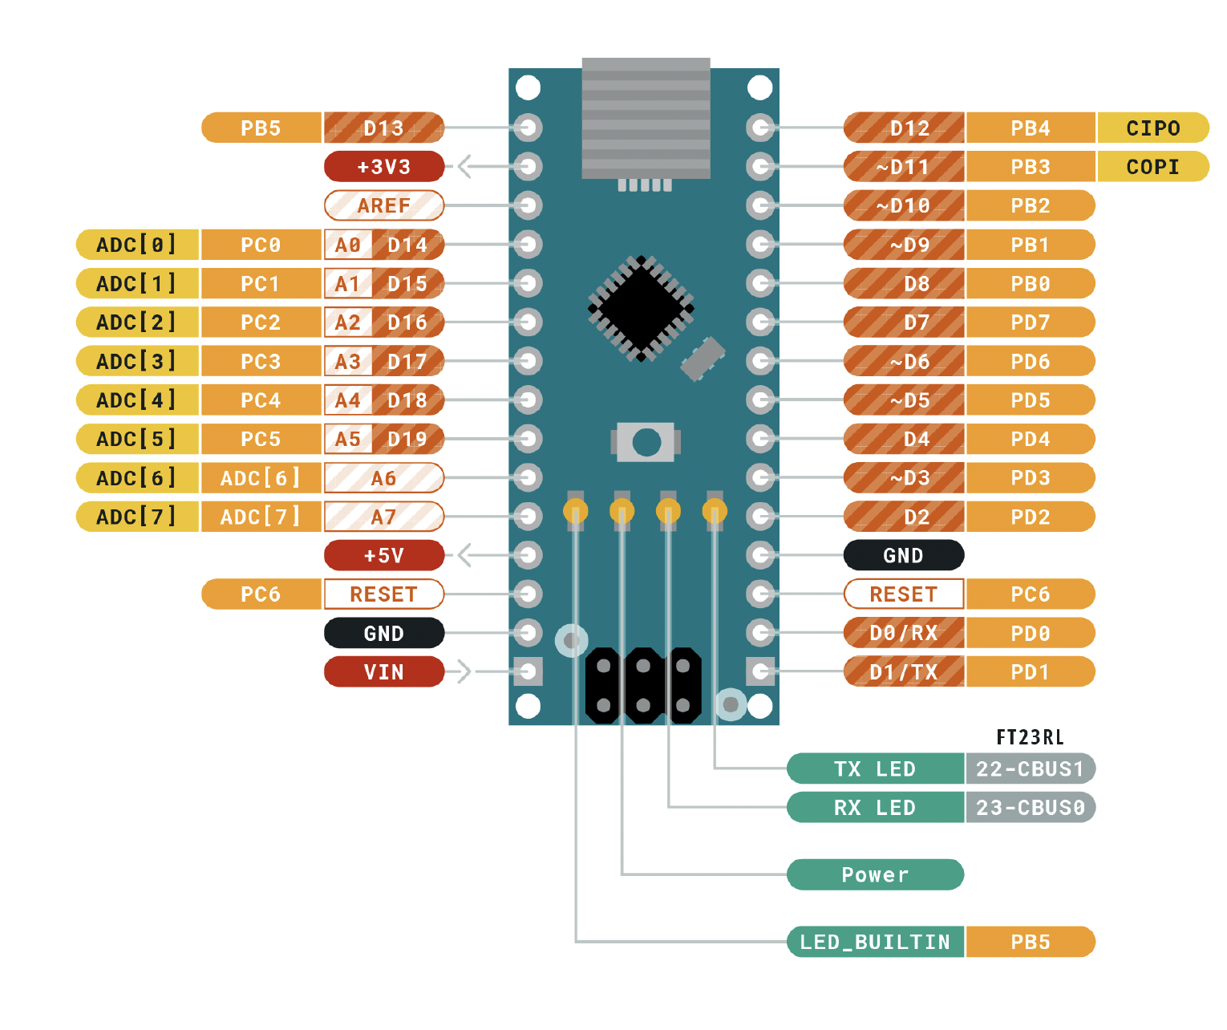
 |  | ATMEGA328P Pinout

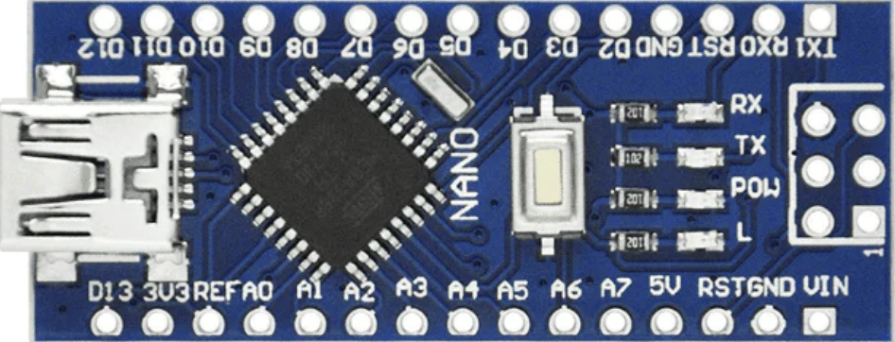
 |  | Función |  |  |  |  | Función
 |  |  | PB5 | D13 | D12 | PB4
Entradas | Descripción |  | 3V3 |  | D11 | PB3
 |  |  | REF |  | D10 | PB2
 |  |  | PC0 | A0 | D9 | PB1 | LED
 |  |  | PC1 | A1 | D8 | PB0 | LED
Salidas |  |  | PC2 | A2 | D7 | PD7 | LED
 |  |  | PC3 | A3 | D6 | PD6 | LED
 |  |  | PC4 | A4 | D5 | PD5 | LED
 |  |  | PC5 | A5 | D4 | PD4 | LED
 |  | ADC1 | ADC 6 | A6 | D3 | PD3 | LED
 |  | ADC2 | ADC 7 | A7 | D2 | PD2 | LED
 |  |  | 5V |  | GND
 |  |  | PD6 | RST | RST | PC6
 |  |  | GND |  | RX | PD0
 |  |  | VIN |  | TX | PD1

